员工差旅明细
 | 【员工差旅报销单】

 |  | 姓名: |  | 张雨馨 |  | 职位: | 助理
 |  | 发生地: |  | 三亚 |  | 部门: | 会奖6部
 |  | 发生日期: |  | 2023.12.14-2023.12.17 |  | 报销日期: | 2023.12.18
 |  |  |  |  |  | 团号: | HMEA-240110-DJH856

 | 序号 | 报销项目 | 用途 |  | 实际报销金额 | 合格发票金额 | 不合格发票金额 | 备注
 | 1 | 差旅费 | 餐费 |  | 20.00 | 20.00 |  | 12.14用餐
 | 2 |  | 餐费 |  | 100.10 | 100.10 |  | 12.15用餐
 |  |  | 餐费 |  | 77.00 | 77.00 |  | 12.16用餐
 | 3 |  | 市内交通（打车） |  | 122.14 | 122.14 |  | 12.14家-机场
 | 4 |  | 市内交通（打车） |  | 111.00 | 111.00 |  | 12.14机场-酒店
 | 7 |  | 市内交通（打车） |  | 137.00 | 137.00 |  | 12.17机场-家
 | 8 |  | 市内交通（打车） |  | 0.00 | 0.00
 | 9 |  | 市内交通（打车） |  | 0.00 | 0.00
 | 合计 |  |  |  | 567.24 | 567.24 | 0.00

 | 合格发票金额 |  |  |  | 补票金额 |  |  | 报销总金额
 | 567.24 |  |  |  | 0.00 |  |  | 567.24

 | 报销人: |  |  | 总监： | 合规: |  | 财务：

【员工上会补助统计单】

 |  | 姓名: |  | 张雨馨 |  | 职位: | 助理
 |  | 发生地: |  | 三亚 |  | 部门: | 会奖6部
 |  | 发生日期: |  | 2023.12.14-2023.12.17 |  | 报销日期: | 2023.12.18
 |  |  |  |  |  | 团号: | HMEA-240110-DJH856

 |  | 出差城市 | 出差起止日期 |  | 每天金额 | 天数 | 合计 | 备注
 | 1 | 三亚 | 2023.12.16-2023.12.17 |  | 200.00 | 2.00 | 400.00
 | 2 | 三亚 | 2023.12.14-2023.12.15 |  | 100.00 | 2.00 | 200.00
 | 合计 |  |  |  |  | 4.00 | 600.00
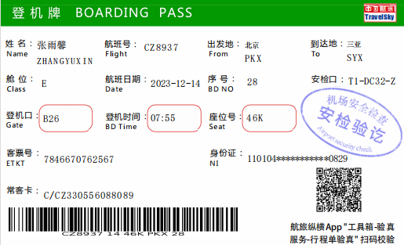
 | 报销人: |  |  | 总监： | 合规: |  | 财务：

